상품제안서
파스텔라 PS7 10K 3단 자동 거꾸로 우산 | 상품코드: S07545

 |  |  |  |  |  |  | 02-713-8555 | www.synergygift.co.kr
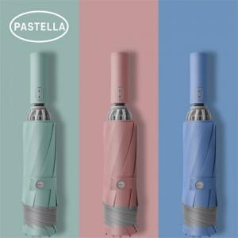

【상세/제작정보】 | <p><span style="font-size: 14pt;">※ 손잡이, 원단 컬러인쇄 별도 문의 바랍니다.</span></p><p><span style="font-size: 14pt;"></span><span style="font-size: 18.6667px;">※ </span><span style="font-size: 18.6667px;">운임비 별도 발생 됩니다</span><span style="font-size: 18.6667px;">​.</span><span style="font-size: 14pt;">​</span></p>

【인쇄/포장옵션】 | 실크, 풀칼라, 원단1도인쇄 / 포장지포장

【공급단가】 | 수량 | 50~ | 100~ | 300~ | 1,000~ | 3,000~
*VAT별도 | 단가 | 12,700원 | 12,300원 | 11,700원 | 11,100원 | 10,800원

【상품 URL】 | https://www.synergygift.co.kr:443/src/goods_detail.php?gdno=19531

